结构
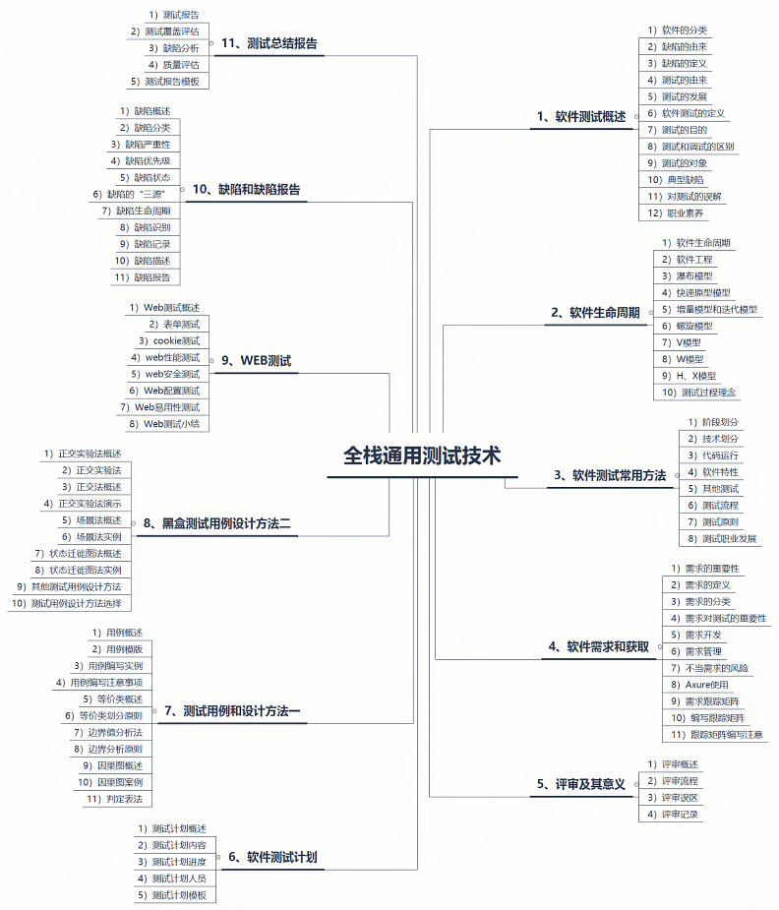
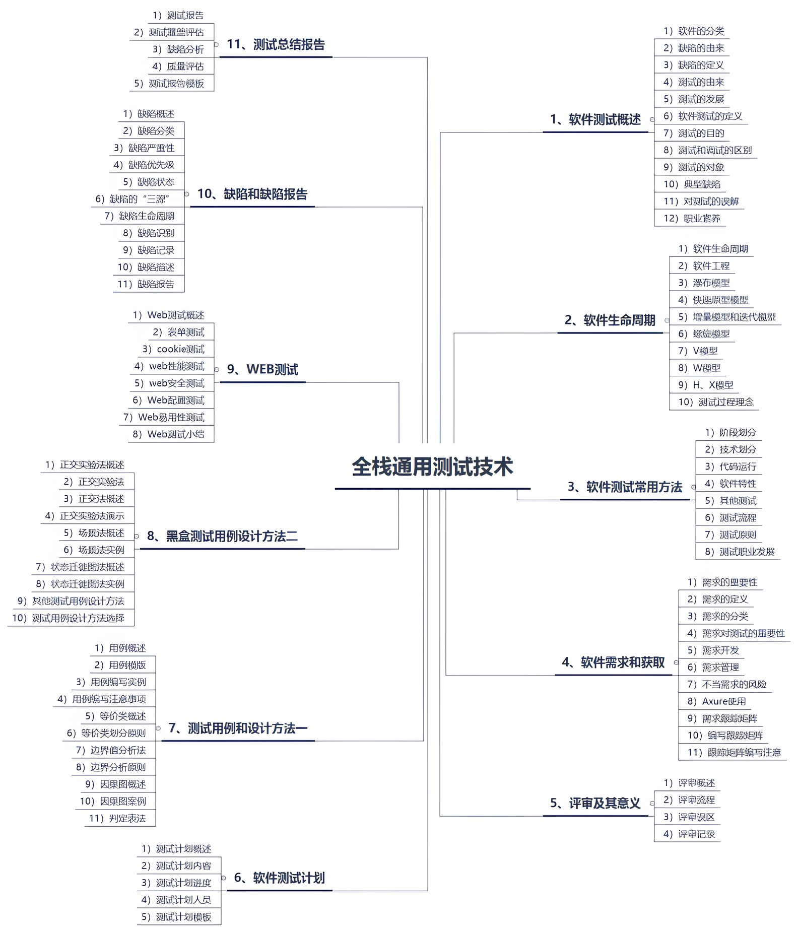
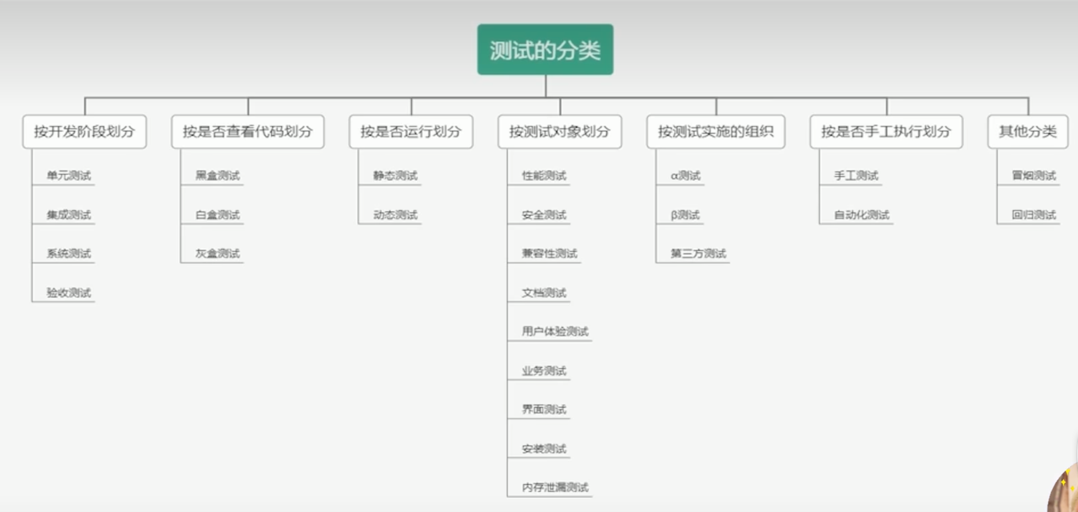
Study from https://www.bilibili.com/video/BV1BS4y1g74o/?spm_id_from=333.337.search-card.all.click&vd_source=41d73bd2c03e83151066f0c1f6f284f3

